상품제안서
블루투스스피커 락클래식Q80Mini | 상품코드: S00483

 |  |  |  |  |  | 02-713-8555 | www.synergygift.co.kr
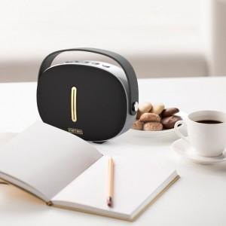 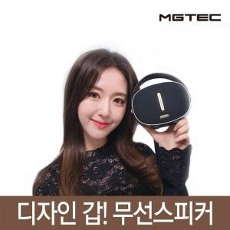

【상세/제작정보】 | .

【인쇄/포장옵션】 | 실크, 레이저 / 포장지포장

【공급단가】 | 수량 | 50~ | 300~ | 1,000~ | 2,000~
*VAT별도 | 단가 | 31,910원 | 30,730원 | 29,550원 | 28,360원

【상품 URL】 | https://www.synergygift.co.kr:443/src/goods_detail.php?gdno=11083

